界面&功能
界面相关 |  |  |  |  | 功能规则

 | 功能入口
 | 主界面点击【设置】按钮打开

 | 设置主界面
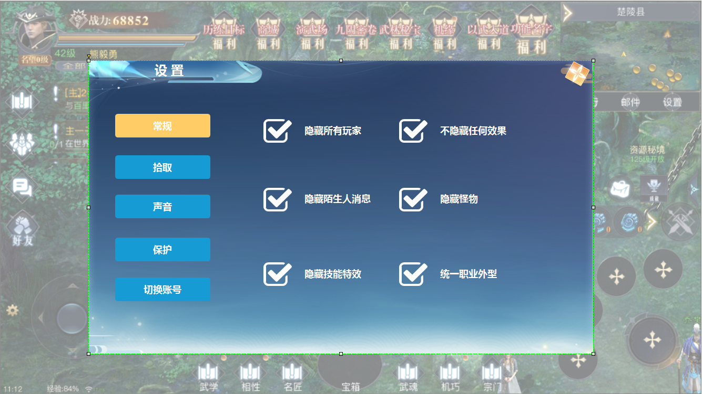

1
4
2
3
 |  | 1 | 标题 |  | 1 | 标题
 |  | 2 | 页签栏及选中状态 |  | 2 | 页签栏
 |  | 3 | 勾选框 |  |  | ► | 页签有选中状态，点击按钮，右侧展开详情。
 |  | 4 | 关闭按钮 |  |  | ► | 初次进入时页面默认为常规设置。
 |  |  |  |  | 3 | 勾选框
 |  |  |  |  | 4 | 关闭按钮

 | 拾取

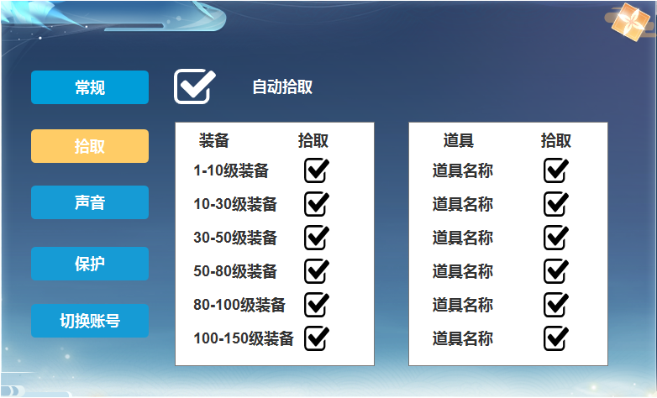
1
 |  |  |  |  | 1 | 勾选框
 |  |  |  |  |  | ► | 勾选全部拾取后，【2】【3】区域的勾选框可选。
 |  |  |  |  |  | ► | 取消勾选时，【2】【3】区域的勾选框变为不可勾选状态。√还在，下次打开默认勾选内容。
2
3
 |  |  |  |  | 2 | 装备勾选区
 |  |  |  |  |  | ► | 区域可以上下滑动。
 |  |  |  |  | 3 | 道具勾选区
 |  |  |  |  |  | ► | 区域可以上下滑动。

 | 声音

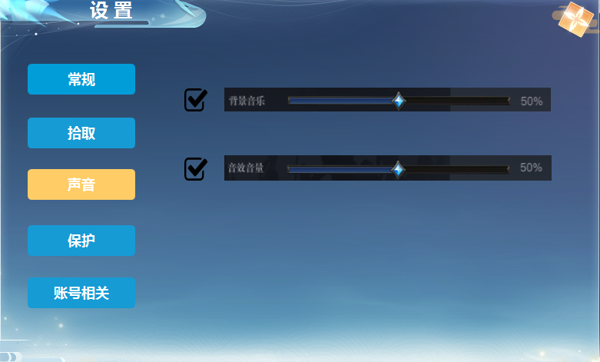
1
 |  | 1 | 背景音乐调节 |  | 1 | 背景音乐
 |  | 2 | 音效调节 |  |  | ► | 勾选框和刻度条。勾选时，右侧可拖动调节，百分比相应变化。
 |  |  |  |  |  | ► | 取消勾选时，音量变为零，并不可选择百分比。
 |  |  |  |  | 2 | 音效音量
 |  |  |  |  |  | ► | 功能用上

2

 | 保护

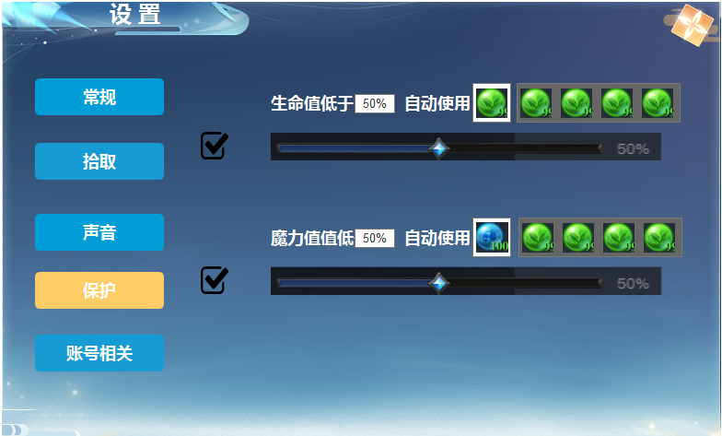
1
2
 |  | 1 | 百分比 |  | 1 | 百分比，可手动输入数字，输入后下方【3】同步数值展示。
 |  | 2 | 框体及道具Icon |  | 2 | 道具栏，此区域默认为不展示，点击左侧的图案弹出此框及道具。选择后关闭，可滑动展示。
 |  | 3 | 进度条 |  | 3 | 刻度条，拖动调节数值，跟【1】数值同步展示。

3

 | 账号相关

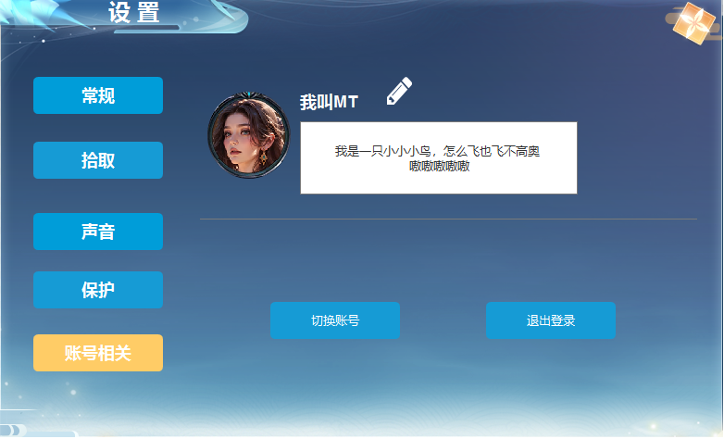
1
 |  | 1 | 玩家信息 |  | 1 | 玩家信息
 |  |  | ► | 包含玩家账号头像，玩家名字，签名文字框，修改名称标记。 | 2 | 修改名字图标按钮
 |  | 2 | 修改名称标记 |  |  | ► | 点击按钮，弹出使用改名卡的弹窗。
2
 |  | 3 | 切换账号按钮 |  | 3 | 切换账号按钮，点击弹出弹窗
 |  | 4 | 退出登录按钮 |  | 4 | 退出登录按钮，点击弹出弹窗

3
4

 | 弹窗

1
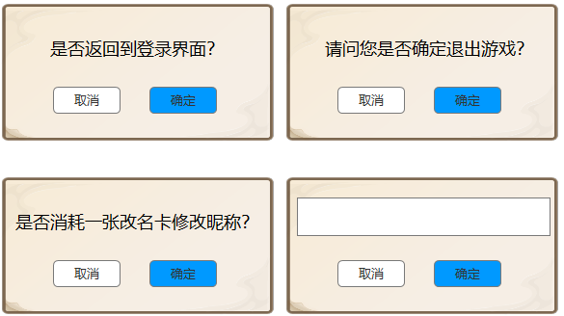
 |  |  | 1 | 弹窗及按钮

